ロードバランサー設定代行申込書記入例
 |  |  |  |  |  |  |  | 1/6
さくらの専用サーバ ロードバランサー (A10 AX3030) ヒヤリングシート 記入例

さくらの専用サーバ ロードバランサー（A10 AX3030）初期設定代行ヒヤリングシートの設定例別のヒヤリングシート記入例でございます。

※※ ヒヤリングシートの各項目についての注意事項は別紙ヒヤリングシート4ページ「ご注意事項」をご覧ください。 ※※

ヒヤリングシート記入例の内容について

本ヒヤリングシート記入例は、設定項目の概念図と構成例別ヒヤリングシート記載例で構成されております。
※本記入例通りに設定を行なっても、正常に動作しない場合がございます。
● 目次

 | ・ 設定項目概念図 |  |  |  |  |  | 1/6ページ
 | ・ 構成例別ヒヤリングシート記載例 全体（DSR）設定イメージ図 |  |  |  |  |  | 2/6ページ
 | ・ 構成例別ヒヤリングシート記載例 全体（非DSR）設定イメージ図 |  |  |  |  |  | 2/6ページ
 | ・ 構成例別ヒヤリングシート記載例 パーシステンス設定イメージ図 |  |  |  |  |  | 3/6ページ
 | ・ 構成例別ヒヤリングシート記載例 Sorry Server設定イメージ図 |  |  |  |  |  | 3/6ページ
 | ・ 構成例別ヒヤリングシート記載例 URLスイッチング設定イメージ図 |  |  |  |  |  | 3/6ページ
 | ・ 構成例別ヒヤリングシート記載例 全体（DSR）設定ヒヤリングシート記載例 |  |  |  |  |  | 4/6ページ
 | ・ 構成例別ヒヤリングシート記載例 全体（非DSR）設定ヒヤリングシート記載例 |  |  |  |  |  | 4/6ページ
 | ・ 構成例別ヒヤリングシート記載例 パーシステンス設定ヒヤリングシート記載例 |  |  |  |  |  | 5/6ページ
 | ・ 構成例別ヒヤリングシート記載例 Sorry Server設定ヒヤリングシート記載例 |  |  |  |  |  | 5/6ページ
 | ・ 構成例別ヒヤリングシート記載例 URLスイッチング設定ヒヤリングシート記載例 |  |  |  |  |  | 6/6ページ

設定項目概念図

バーチャルサービス

バーチャル
サービス名
プロトコル
指定
DSR指定
IPソース
NAT
ポート
番号
負荷分散
アルゴリズム

パーシステンス
ルール名
パーシステンス
設定
パーシステンス
タイムアウト

アドレス（バーチャルサーバ）

バーチャルサーバ名
バーチャルサーバ
IPアドレス

サービスグループ

サービスグループ名

リアルサーバ

リアル
サーバ名
リアルサーバIPアドレス
重み
ポート
番号
重み

 |  |  |  |  |  |  |  | 2/6
さくらの専用サーバ ロードバランサー (A10 AX3030) ヒヤリングシート 記入例

設定例1 全体（DSR）設定イメージ図
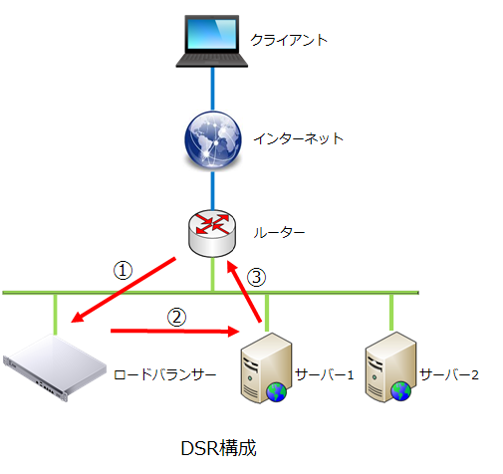
 |  |  |  |  | バーチャルサービス名 |  | vitualservice1
 |  |  |  |  | プロトコル |  | TCP
 |  |  |  |  | DSR設定 |  | あり
 |  |  |  |  | ポート |  | 80
 |  |  |  |  | 負荷分散アルゴリズム |  | Weighted Round Robin

 |  |  |  |  | ルーター |  | 203.0.113.1
 |  |  |  |  | ロードバランサー実IP |  | 203.0.113.6
 |  |  |  |  | バーチャルサーバー名 |  | virtualserver1
 |  |  |  |  | バーチャルサーバーIP |  | 203.0.113.10

 |  |  |  |  | サービスグループ名 |  | servicegroup1
 |  |  |  |  | サーバ1
 |  |  |  |  | サーバ名 |  | server1
 |  |  |  |  | サーバIP |  | 203.0.113.11:80
 |  |  |  |  | IP重み |  | 20
 |  |  |  |  | サーバ2
 |  |  |  |  | サーバ名 |  | server2
 |  |  |  |  | サーバIP |  | 203.0.113.12:80
 |  |  |  |  | IP重み |  | 10
 |  |  |  |  | 構成例1のヒヤリングシート記入例

設定例2 全体（非DSR）設定イメージ図

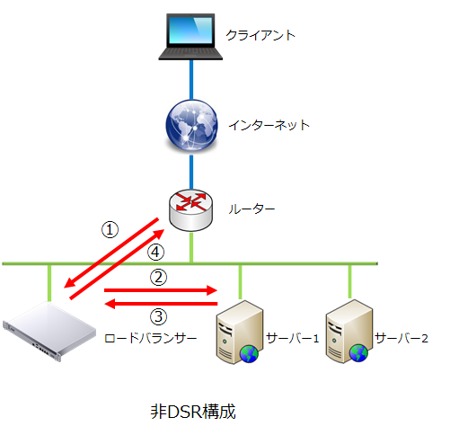
 |  |  |  |  | バーチャルサービス名 |  | vitualservice1
 |  |  |  |  | プロトコル |  | HTTP
 |  |  |  |  | DSR設定 |  | なし
 |  |  |  |  | ポート |  | 80
 |  |  |  |  | 負荷分散アルゴリズム |  | Service Weighted Least Connection

 |  |  |  |  | IPソースNAT |  | 203.0.113.20-21

 |  |  |  |  | ルーター |  | 203.0.113.1
 |  |  |  |  | ロードバランサー実IP |  | 203.0.113.6
 |  |  |  |  | バーチャルサーバー名 |  | virtualserver1
 |  |  |  |  | バーチャルサーバーIP |  | 203.0.113.10:80

 |  |  |  |  | サービスグループ名 |  | servicegroup1
 |  |  |  |  | サーバ1
 |  |  |  |  | サーバ名 |  | server1
 |  |  |  |  | サーバIP |  | 203.0.113.11:8080
 |  |  |  |  | ポート重み |  | 20
 |  |  |  |  | サーバ2
 |  |  |  |  | サーバ名 |  | server2
 |  |  |  |  | サーバIP |  | 203.0.113.12:8080
 |  |  |  |  | ポート重み |  | 10
 |  |  |  |  | 構成例2のヒヤリングシート記入例

 |  |  |  |  |  |  |  | 3/6
さくらの専用サーバ ロードバランサー (A10 AX3030) ヒヤリングシート 記入例

設定例3 パーシステンス設定イメージ図

 |  |  |  |  |  | パーシステンス設定 同一クライアントからの セッションを同じサーバで 維持させるための機能を 設定します。 複数のパーシステンスの ご選択、セッション時間の ご指定が可能です。

 |  |  |  |  |  | 構成例3のヒヤリングシート記入例

設定例4 Sorry Server設定イメージ図

 |  |  |  |  |  | Sorry Server設定 同一グループ内のサーバが障害 などでサービス提供が出来ない 場合などに、コンテンツを返す ためのサーバを設定します。

 |  |  |  |  |  | 構成例4のヒヤリングシート記入例

設定例5 URLスイッチング設定イメージ図

 |  |  |  |  |  | URLスイッチング設定 指定した文字列がURLと（部分） 一致した場合に、指定した サービスグループに転送する ことが出来る機能を設定します。

 |  |  |  |  |  | 構成例5のヒヤリングシート記入例

 |  |  |  |  |  |  |  | 4/6
さくらの専用サーバ ロードバランサー (A10 AX3030) ヒヤリングシート 記入例

設定例1 全体（DSR）設定記入例
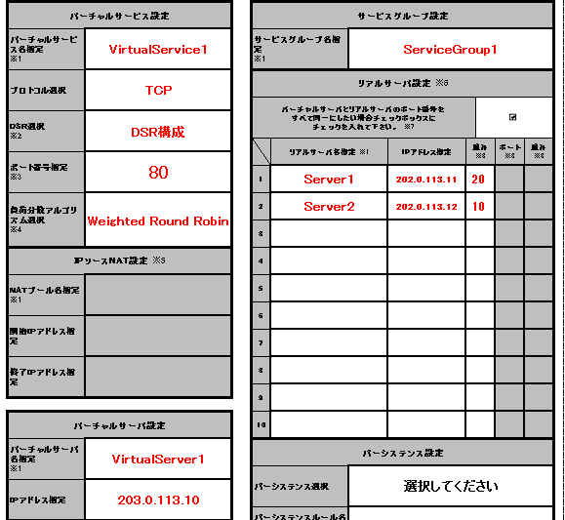
①
⑦
 |  |  |  | ヒヤリングシート記入例
 |  |  |  | ① 設定が複数行えるため、設定毎に設定名が
 |  |  |  | 必要となります。
②
 |  |  |  | ② プロトコルを選択※します。
③
④
 |  |  |  | ※L4[TCP/UDP] L7[HTTP/HTTPS]
 |  |  |  | ③ DSRを使用するか選択※します。
④
⑨
 |  |  |  | ※[DSR構成/非DSR構成]
⑤
⑧
 |  |  |  | ④ バーチャルサーバの待ち受けポート※を指定します。
 |  |  |  | ※リアルサーバの待ち受けポートと同番号にする場合は
 |  |  |  | チェックボックスにチェックを入れます。
 |  |  |  | ⑤ 使用する負荷分散アルゴリズムを選択します。
 |  |  |  | ⑥ バーチャルサーバーの名称と使用するIPアドレス
 |  |  |  | を指定します。
 |  |  |  | ⑦ リアルサーバを束ねるグループ名を指定します。
 |  |  |  | ⑧ リアルサーバーの名称と使用するIPアドレスを
 |  |  |  | 指定します。
 |  |  |  | ⑨ リアルサーバごとに、ポート番号の指定します。
 |  |  |  | IPへの重み※と、ポートへの重み※を指定します。
⑥
 |  |  |  | ※選択された負荷分散アルゴリズムによっては設定が
 |  |  |  | できませんのでご注意ください。

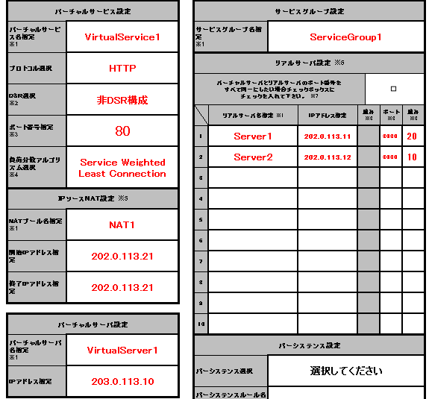
①
⑧
設定例2 全体（非DSR）設定記入例
 |  |  |  | ヒヤリングシート記入例
 |  |  |  | ① 設定が複数行えるため、設定毎に設定名が
 |  |  |  | 必要となります。
②
 |  |  |  | ② プロトコルを選択※します。
③
 |  |  |  | ※L4[TCP/UDP] L7[HTTP/HTTPS]
 |  |  |  | ③ DSRを使用するか選択※します。
④
⑨
 |  |  |  | ※[DSR構成/非DSR構成]
⑩
 |  |  |  | ④ バーチャルサーバーの待ち受けポートを指定します。
⑤
 |  |  |  | ⑤ 使用する負荷分散アルゴリズムを選択します。
 |  |  |  | ⑥ ソースNATで使用するIPアドレスの範囲を
 |  |  |  | 指定します。
①
 |  |  |  | ⑦ バーチャルサーバーの名称と使用するIPアドレスを
 |  |  |  | 指定します。
⑥
 |  |  |  | ⑧ リアルサーバを束ねるグループ名を指定します。
 |  |  |  | ⑨ リアルサーバーの名称と使用するIPアドレスを
 |  |  |  | 指定します。
 |  |  |  | ⑩ リアルサーバごとに、ポート番号の指定します。
 |  |  |  | IPへの重み※と、ポートへの重み※を指定します。
⑦
 |  |  |  | ※選択された負荷分散アルゴリズムによっては設定が
 |  |  |  | できませんのでご注意ください。

 |  |  |  |  |  |  |  | 5/6
さくらの専用サーバ ロードバランサー (A10 AX3030) ヒヤリングシート 記入例

設定例3 パーシステンス設定記入例
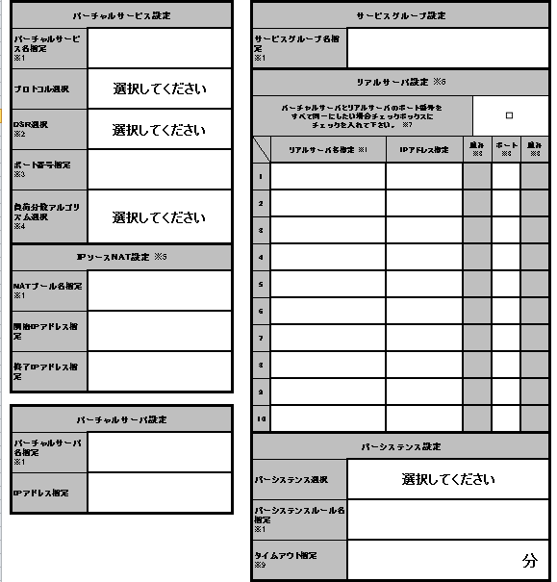
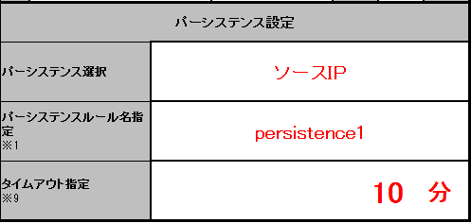

①

②
③

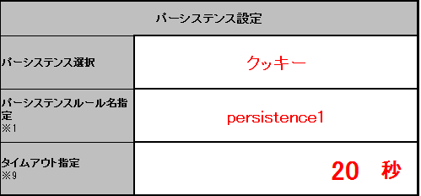
①

②
③

 |  |  | ヒヤリングシート記入例
 |  |  | ① パーシステンスの種類を選択※します。
 |  |  | ※プロトコルの種類によって選択肢が変更します。
 |  |  | ② パーシステンスルールの設定名称を指定します。
 |  |  | ③ セッションタイムアウト時間※を指定します。
 |  |  | ※ソースIP、SSLセッションIDの場合分単位の設定となります。
 |  |  | クッキーの場合秒単位の設定となります。

設定例4 Sorry Serer設定記入例

①
②

 |  |  | ヒヤリングシート記入例
 |  |  | ① Sorry Serverとなるサーバのリアルサーバ名称
 |  |  | を指定します。
 |  |  | ② ①で指定したリアルサーバのIPアドレスを指定します。

 |  |  | プライオリティ値について
 |  |  | Sorry Serverを設定しない場合、デフォルトで以下の値 が設定されおります。

 |  |  | Sorry Serverを設定する場合、以下の値で設定を行います。

 |  |  | ※なお初期設定代行後に、リアルサーバの追加を弊社で行う場合、プライオリティ値の 設定は設定いたしませんのでご注意ください。（デフォルト値でのお引渡しです。）

 |  |  |  |  |  |  |  | 6/6
さくらの専用サーバ ロードバランサー (A10 AX3030) ヒヤリングシート 記入例

設定例5 URLスイッチング設定記入例
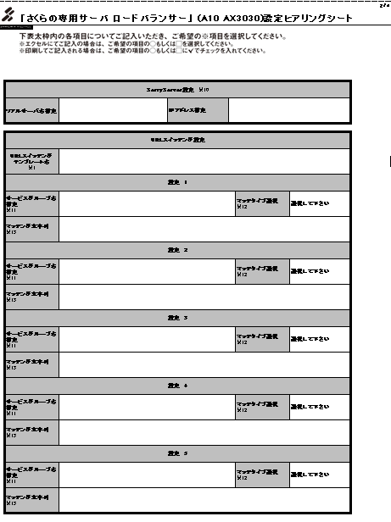
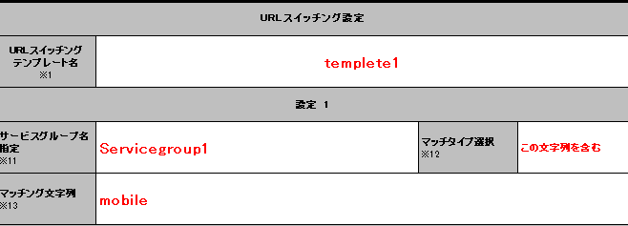
①

②
③

④

 |  | ヒヤリングシート記入例
 |  | ① 指定した文字列が一致した場合に転送される
 |  | サービスグループを指定します。
 |  | ② URLスイッチングの設定を格納するための名称（テンプレート）
 |  | を指定します。
 |  | ③ 指定した文字列の部分一致条件を選択します。
 |  | ④ ①,②で使用される文字列を指定します。

 |  | マッチタイプ選択について
 |  | [同じ] (マッチタイプの優先度が1番）
 |  | http://example.com/abc/def.htmlを設定する場合
 |  | ⇒マッチング文字列欄に/abc/def.html と記入すると
 |  | マッチします。
 |  | [この文字列から始まる] (マッチタイプの優先度が2番）
 |  | http://example.com/abc/def.htmlを設定する場合
 |  | ⇒マッチング文字列欄に/a, /abc/d (他にも複数パターン有）
 |  | などと記入するとマッチします。
 |  | ※abcとだけ記載した場合マッチいたしません。
 |  | [この文字列を含む] (マッチタイプの優先度が3番）
 |  | http://example.com/abc/abc.html |  |  |  | を設定する場合
 |  | http://example.com/123/abc.html
 |  | ⇒マッチング文字列欄にabc など記入するとマッチします。
 |  | ※上記の例の場合はどちらのURLもマッチします。
 |  | [この文字列で終わる] (マッチタイプの優先度が4番）
 |  | http://example.com/abc/sample.gifを設定する場合
 |  | ⇒マッチング文字列欄に.gif など記入するとマッチします。
 |  | ※上記の例の場合、URLの末尾が.gifのものが全てマッチします。

 |  | マッチング条件が複数ある場合について
 |  | マッチする条件が複数ある場合は一番長くマッチする
 |  | 文字列があるものが選択されます。
 |  | ＜URL指定＞
 |  | a → サービスグループ1へスイッチング
 |  | ab → サービスグループ2へスイッチング
 |  | abc → サービスグループ3へスイッチング
 |  | ＜リクエストURL＞
 |  | http://example.com/abc.html
 |  | 上記設定の場合、サービスグループ3へスイッチングされます。

